Sheet1
アプリケーションを立ち上げたときの画面
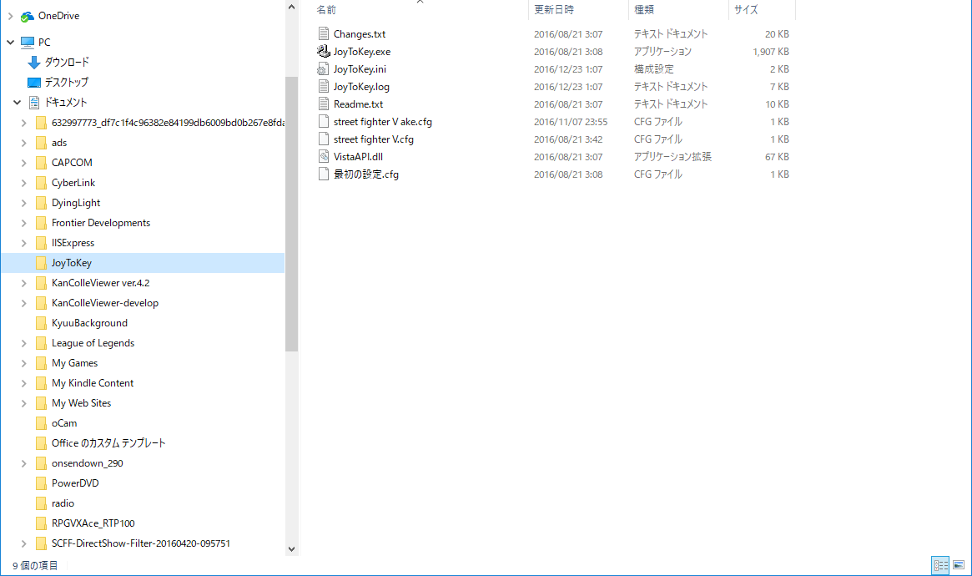
左表で選択したフォルダに入ってるフォルダが表示される

ディレクトリの構成が表示される
（ファイルも出す）

 | Aくんの画面

Aくん
ファイル

 | Aくんの画面 | Bくんの画面

ファイル
ファイル

ファイルが追加される
A君が追加したファイルが表示される

Sheet2
・初期起動時の画面イメージ

押すとフォルダが増える
ファイル一覧が出る予定のエリア
ディレクトリ構成が出る予定のエリア
+

ここに増える

ファイル一覧が出る予定のエリア
・共有フォルダ（仮）を作る
+
押す
いつものフォルダ名入力するやつ出る

ファイルをドラッグ&ドロップする
+
+
・ファイルを追加する
 | file1.txt
folder1

Model関連の図
MainWindow.xaml
MainWindowViewModel

FolderTreePanelViewModel
エクスプローラの左側っぽいやつ

FolderManagementPanelViewModel
フォルダを追加・削除をする操作を提供

FolderManagementPanelViewModel
フォルダツリー本体

FileViewPanelViewModel

